проєкти-переможці
Оперативний щоквартальний звіт
про стан реалізації проєктів-переможців Громадського бюджету у 2021 році
 |  |  |  |  |  |  |  | (станом на 01.10.2021)
№ з/п | Проєкт (№, назва, адреса реалізації, Команда, лідер Команди) | Найменування робіт, товарів, послуг | Замовник проєкту | Погодження з Командою технічних вимог (ТВ) (дата) та календарного плану (КП) (дата) | Наявність договору на виконання робіт (закупівлі товарів, послуг) (дата) | Сума проєкту (тис. грн) | Стан реалізації проєкту
 |  |  |  |  |  |  | Посилання на тендерну закупівлю (відповідно до найменування робіт, товарів, послуг) | Профінансовано, тис.грн |  | Посилання на фотозвіт результату реалізації | Альтернативний звіт Команди (так/ні)
 |  |  |  |  |  |  |  | Факт | Економія
1 | 2 | 3 | 4 | 5 | 6 | 7 | 8 | 9 | 10 | 11 | 12
Головний розпорядник бюджетних коштів -
1 | № 87, SMART - територія для сучасних дітей (ЗНЗ №80), Чернишова Ганна Ігорівна | Придбання обладання для сучасного комп'ютерного класу | Управління освіти та інноваційного розвитку Шпиг Юлія Миколаївна 253-26-89 | ТВ-03.03.21; КП-03.03.21 | 2021-07-28 | 979.332
2 | №1097, Скелелазний комплекс "Інтерактивна скеля 12Climb" в ліцей №171 «Лідер», Козак Євгеній Миколайович | Придбання скелелазного комплексу | Управління освіти та інноваційного розвитку Шпиг Юлія Миколаївна 253-26-89 | ТВ-03.03.21; КП-03.03.21 | 2021-06-07 | 200 | UA-2021-04-27-005911-c | 200.00 |  | 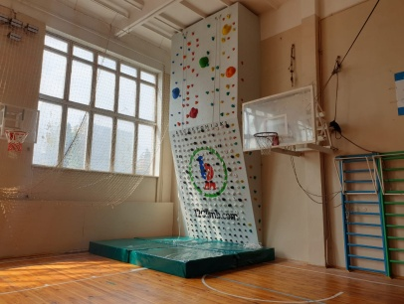
3 | №1115, Комплект спорядження для "Інтерактивна скеля 12Climb" в ліцей №171 «Лідер», Козак Євгеній Миколайович | Придбання комплекту спорядження для інтерактивної скелі | Управління освіти та інноваційного розвитку Шпиг Юлія Миколаївна 253-26-89 | ТВ-03.03.21; КП-03.03.21 | 2021-06-07 | 200 | UA-2021-04-27-005911-c | 200.00
4 | №1580, Туристичне спорядження, Чернишова Ганна Ігорівна | Придбання комплекту туристичного споряження | Управління освіти та інноваційного розвитку Шпиг Юлія Миколаївна 253-26-89 | ТВ-26.02.21; КП-26.02.21 |  | 122.25 |  | 115.00 | 7.25 | 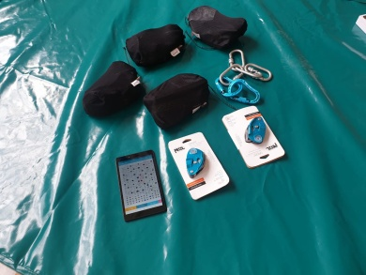
5 | №1587, Облаштування цифрової мовної лабораторії (лінгафонного кабінету) у спеціалізованій школі №94, Московець Наталія Олегівна | Придбання лінгафонного кабінету | Управління освіти та інноваційного розвитку Шпиг Юлія Миколаївна 253-26-89 | ТВ-24.02.21; КП-24.02.21 |  | 181.492 | UA-2021-05-25-004375-b | 130.23 | 51.30
6 | №1599, Облаштування сучасними ноутбуками комп’ютерного класу спеціалізованої школи №94, Московець Наталія Олегівна | Придбання ноутбуків | Управління освіти та інноваційного розвитку Шпиг Юлія Миколаївна 253-26-89 | ТВ-24.02.21; КП-24.02.21 |  | 174.24 | UA-2021-05-25-004375-b | 174.24 | 0.00
 | Всього: | Х | Х | Х | Х | 1857.31 | Х | 819.47 | 58.55 | Х | Х

